상품제안서
모두애 맥세이프 스마트톡 | 상품코드: S47301

 |  |  |  |  |  |  | 02-713-8555 | www.synergygift.co.kr
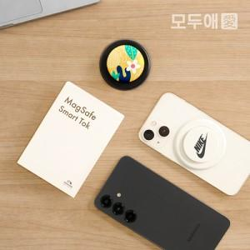 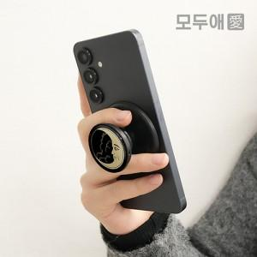 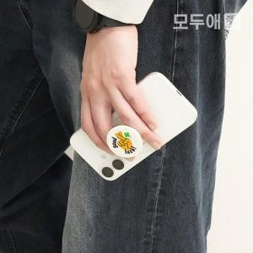

【상세/제작정보】 | <p><span style="font-size: 14pt;">※&nbsp;</span><span style="font-size: 14pt;">검정 본체에 UV컬러 인쇄 시 비침이 있을 수 있어 톤차이 발생될 수 있습니다.</span></p>

【인쇄/포장옵션】 | 에폭시, 풀칼라 / 포장불가능

【공급단가】 | 수량 | 100~ | 300~ | 500~ | 1,000~ | 5,000~
*VAT별도 | 단가 | 4,290원 | 3,960원 | 3,870원 | 3,800원 | 3,670원

【상품 URL】 | https://www.synergygift.co.kr:443/src/goods_detail.php?gdno=47301

